Feuil1
Projektbudget | Projektbezeichnung/-titel:
 | Name der Schule:
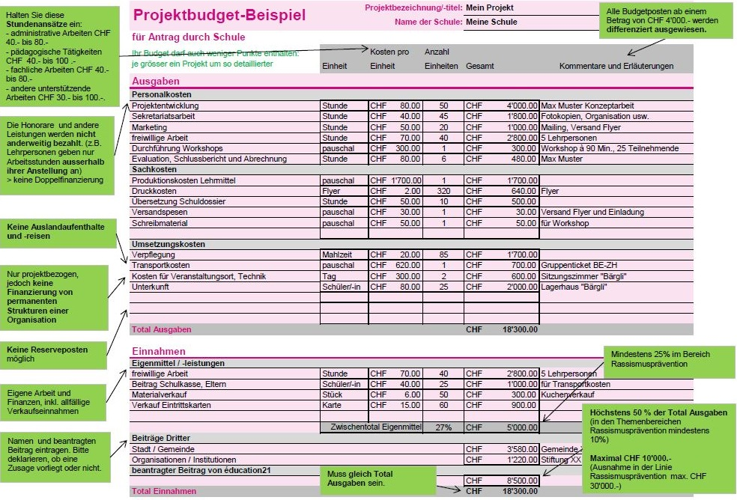
 |  | Kosten pro | Anzahl
 | Einheit | Einheit | Einheiten | Gesamt | Kommentare und Erläuterungen
Ausgaben
Personalkosten
 |  |  |  | CHF0.00
 |  |  |  | CHF0.00
 |  |  |  | CHF0.00
 |  |  |  | CHF0.00
 |  |  |  | CHF0.00
 |  |  |  | CHF0.00
 |  |  |  | CHF0.00
Sachkosten
 |  |  |  | CHF0.00
 |  |  |  | CHF0.00
 |  |  |  | CHF0.00
 |  |  |  | CHF0.00
 |  |  |  | CHF0.00
 |  |  |  | CHF0.00
 |  |  |  | CHF0.00
Umsetzungskosten
 |  |  |  | CHF0.00
 |  |  |  | CHF0.00
 |  |  |  | CHF0.00
 |  |  |  | CHF0.00
 |  |  |  | CHF0.00
 |  |  |  | CHF0.00
 |  |  |  | CHF0.00
Total Ausgaben |  |  |  | CHF0.00

Einnahmen
Eigenmittel / -leistungen
 |  |  |  | CHF0.00
 |  |  |  | CHF0.00
 |  |  |  | CHF0.00
 |  |  |  | CHF0.00
 |  |  |  | CHF0.00
 | Zwischentotal Eigenmittel |  | #DIV/0! | CHF0.00
Beiträge Dritter
 |  |  |  | CHF0.00
 |  |  |  | CHF0.00
beantragter Beitrag von éducation21

Total Einnahmen |  |  |  | CHF0.00

